Unsupervised
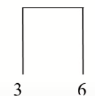
 | X | Y |  | P1 | P2 | P3 | P4 | P5 | P6 |  | P1 | P2 | P3 | P4 | P5 | P6
P1 | 0.4 | 0.53 | P1 | 0 |  |  |  |  |  | P1 | 0
P2 | 0.22 | 0.38 | P2 | 0.23 | 0 |  |  |  |  | P2 | 0.23 | 0
P3 | 0.35 | 0.32 | P3 | 0.22 | 0.15 | 0 |  |  |  | P3 | 0.22 | 0.15 | 0
P4 | 0.26 | 0.19 | P4 | 0.37 | 0.19 | 0.16 | 0 |  |  | P4 | 0.37 | 0.19 | 0.16 | 0
P5 | 0.08 | 0.41 | P5 | 0.34 | 0.14 | 0.28 | 0.28 | 0 |  | P5 | 0.34 | 0.14 | 0.28 | 0.28 | 0
P6 | 0.45 | 0.3 | P6 | 0.24 | 0.24 | 0.10 | 0.22 | 0.39 | 0 | P6 | 0.24 | 0.24 | 0.10 | 0.22 | 0.39 | 0

Update the distance matrix now
MIN(DIS(P3,P6), P1) |  |  |  | P1 | P2 | P3,P6 | P4 | P5
MIN(DIS(P3,P1), DIS(P6,P1)) |  |  | P1 | 0
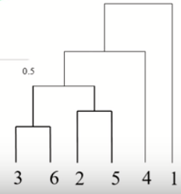
 |  |  | P2 | 0.23 | 0
0.22 |  |  | P3,P6 | 0.22 | 0.15 | 0
 |  |  | P4 | 0.37 | 0.19 | 0.16 | 0
MIN(DIS(P3,P6), P2) |  |  | P5 | 0.34 | 0.14 | 0.28 | 0.39 | 0
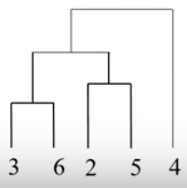
MIN(DIS(P3,P2), DIS(P6,P2))

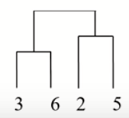
0.15 |  |  |  | P1 | P2 | P3,P6 | P4 | P5
 |  |  | P1 | 0
MIN(DIS(P3,P6), P4) |  |  | P2 | 0.23 | 0
MIN(DIS(P3,P4), DIS(P6,P4)) |  |  | P3,P6 | 0.22 | 0.15 | 0
 |  |  | P4 | 0.37 | 0.19 | 0.16 | 0
0.16 |  |  | P5 | 0.34 | 0.14 | 0.28 | 0.39 | 0

MIN(DIS(P3,P6), P5)
MIN(DIS(P3,P5), DIS(P6,P5))

0.28

